画面遷移図
画面遷移図

タイトル

すすむ

スタートボタンで移行
もどる

メニュー画面

メニューで「ばとる！」を選択
キャンセルボタンを押す

人数選択画面
オプション画面
クレジット

所定の人数を選択
キャンセルボタンを２秒以上押し続ける

キャラ選択画面

全員がキャラクター選択
キャンセルボタンを押す

ステージ選択

ステージを選択し決定ボタン
キャンセルボタンを押す

最終確認

決定ボタンを押す

メイン

レバガチャタイム

コインばらまき＆回収

本編(殴り合い)

全員が決定ボタンを押す

どんけつブースト

時間切れ

リザルト

操作方法
操作方法

バトル時

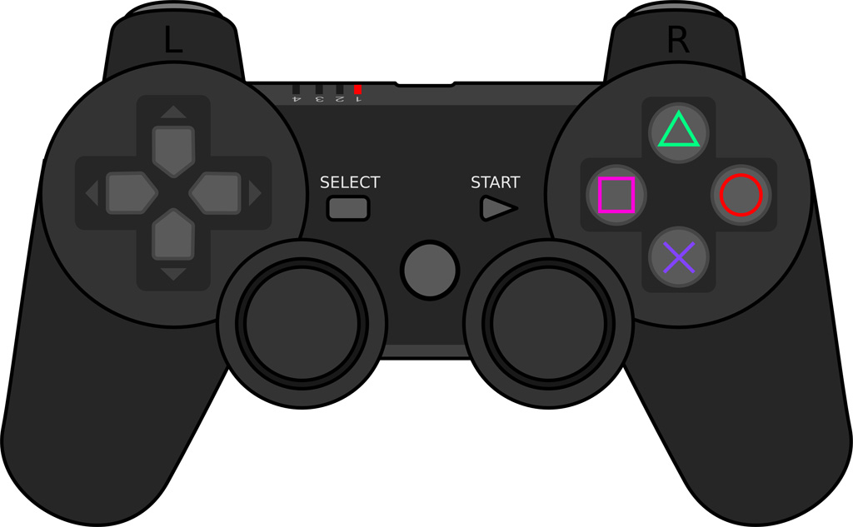
□⇒クイックアーツ
△⇒パワーアーツ
○⇒ハイパーアーツ
(コイン所持数10%以下のみ)
✕⇒ジャンプ
(キャラによっては２段)

左スティック⇒移動
倒した方向に移動します

その他

○⇒決定ボタン
✕⇒キャンセルボタン

左スティックor十字キー⇒カーソル移動

画面イメージ
画面イメージ

残り時間
これが0になるとゲーム終了
残り時間が30秒になると
ドンケツブーストが発動します
 | メイン

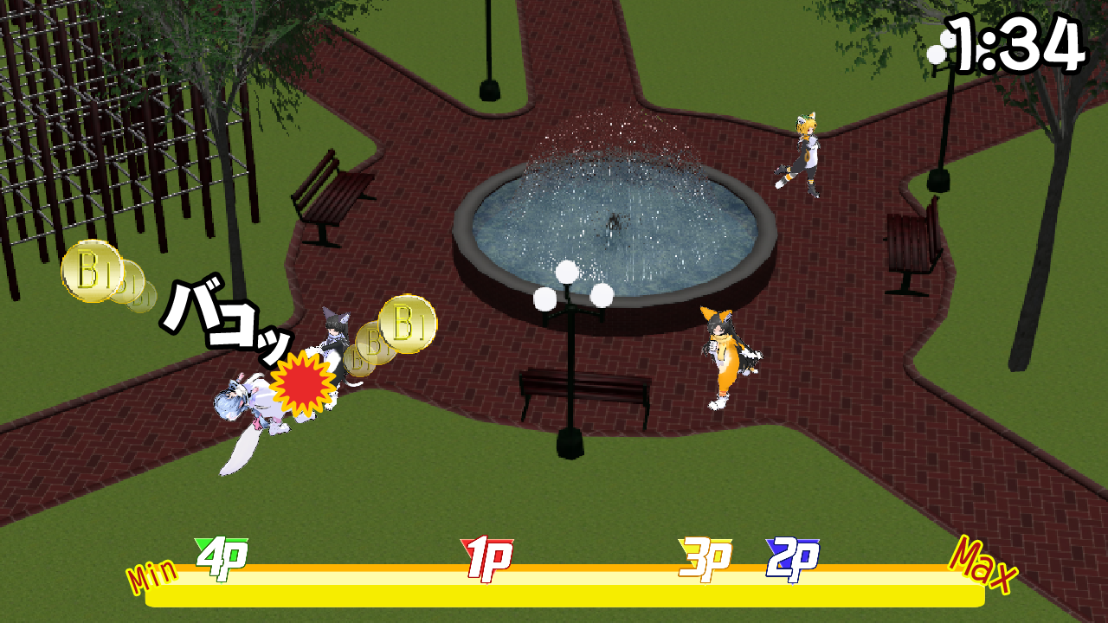

ブリキンコイン
プレイヤー達はこれを
集めて競います
相手に攻撃する事で
ランダムに飛び散ります
近寄ることで自然とキャラクターに
吸い寄せられます

コインゲージ
全プレイヤーが全体の何％の
コインを所持しているかを表示します
本番ではキャラの顔アイコンに差し替え
ダメージや順位によって表情が変化します
ドンケツブースト発動から表示されなくなります

 | キャラ選択

キャラクター選択
決定前はプレイヤーアイコンが表示されます
移動するとステータスの表示がキャラごとに変化します
決定されたキャラクターはこのようにプレイヤーカラーの色に暗転します

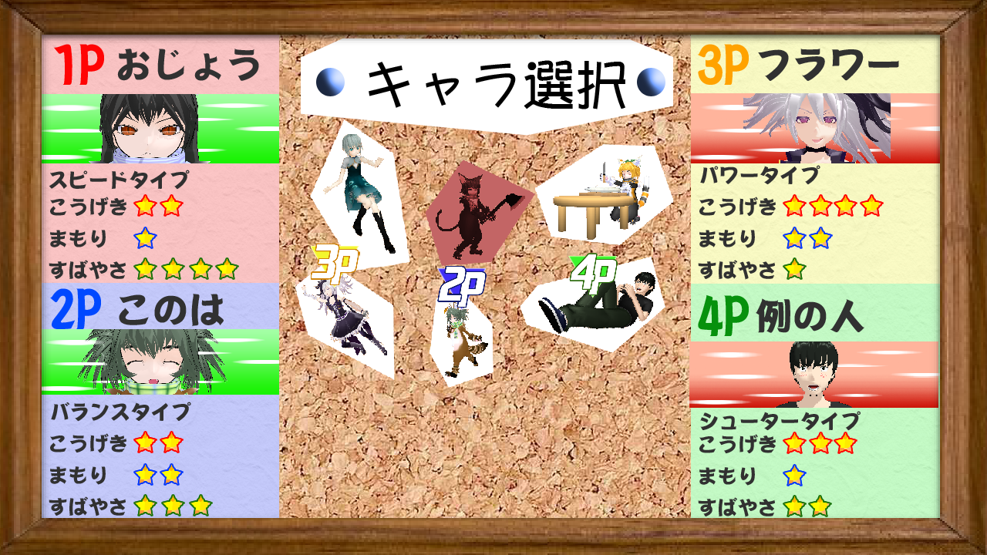

ステータス
キャラクターの戦闘能力がわかります
タイプは大まかに４種
・バランスが取れているバランスタイプ
・攻撃力が高いパワータイプ
・移動スピードが速いスピードタイプ
・遠距離攻撃が中心のシュータータイプ
タイプの下にあるのは能力
こうげきはどれだけ攻撃でコインを落としやすいか
まもりは攻撃を受けた時に落とすコインを軽減する
すばやさは移動スピード

